flow
<View Controller>
WebViewの起動
<AppDelegate>
SFSafariViewのClose
ViewControllerに遷移先URLを設定
<ViewController>
遷移先URLをloadするJavaScriptを起動
<View Controller>
SFSafariViewを起動
<AppDelegate>
SFSafariViewのClose
ViewControllerに遷移先URLを設定
<ViewController>
遷移先URLをloadするJavaScriptを起動
<ViewController>
SFSafariViewを起動
N
A
T
I
WebView内のJavaScriptから、ViewControllerを起動
Universal Linksにより、AppDelegate#applicationが起動。
V
WebView内のJavaScriptから、ViewControllerを起動
CustomURLSchemeにより、AppDelegate#applicationが起動。
E

WKWebView
SFSafariView
WebView
SFSafariView
WebView
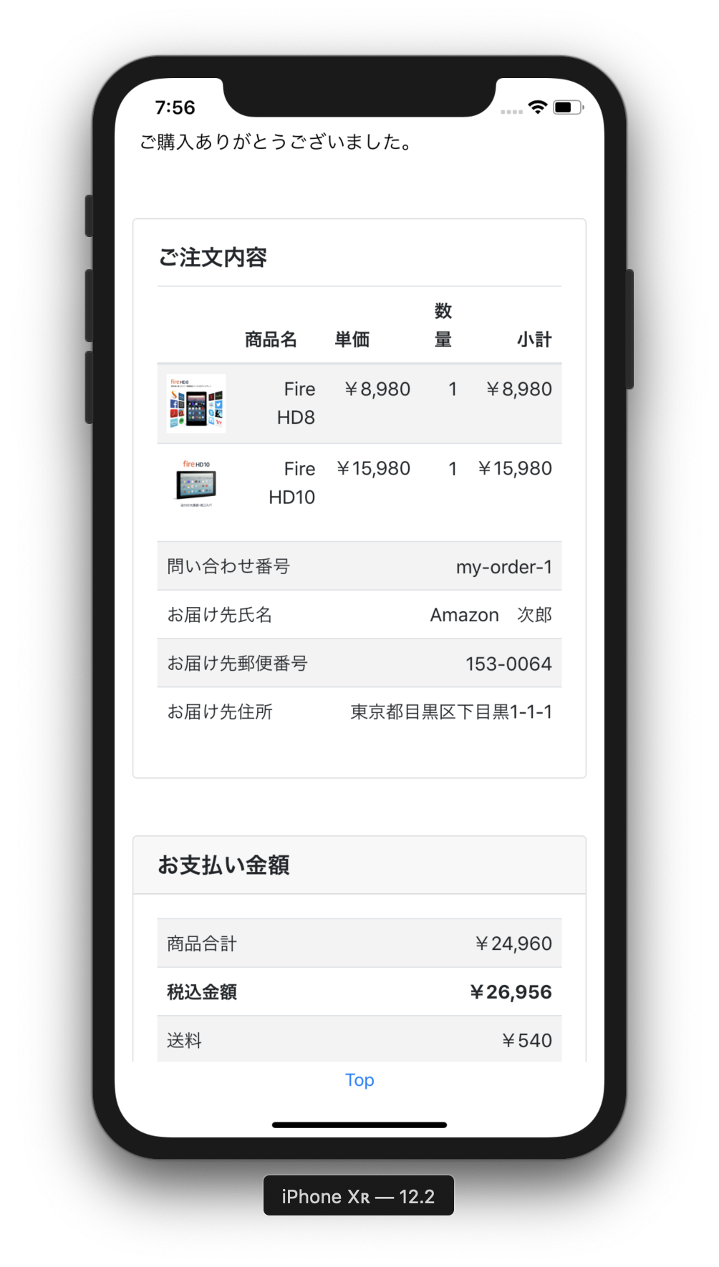
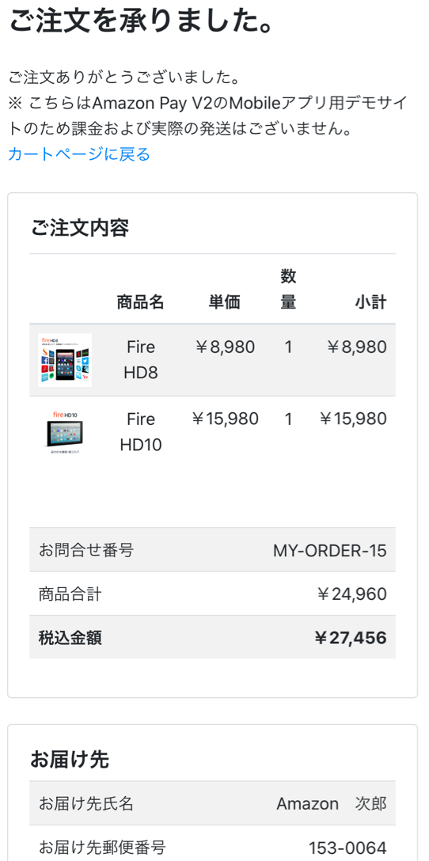
A
P
P
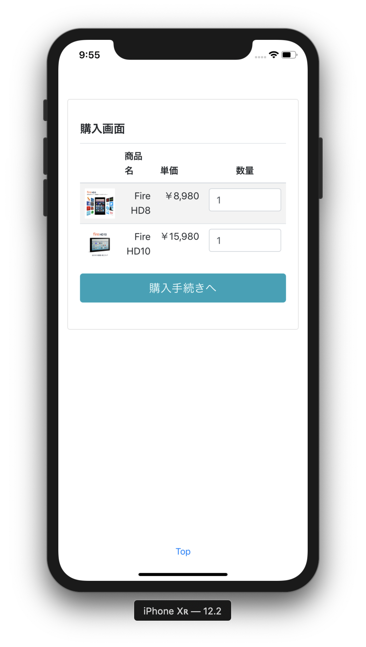
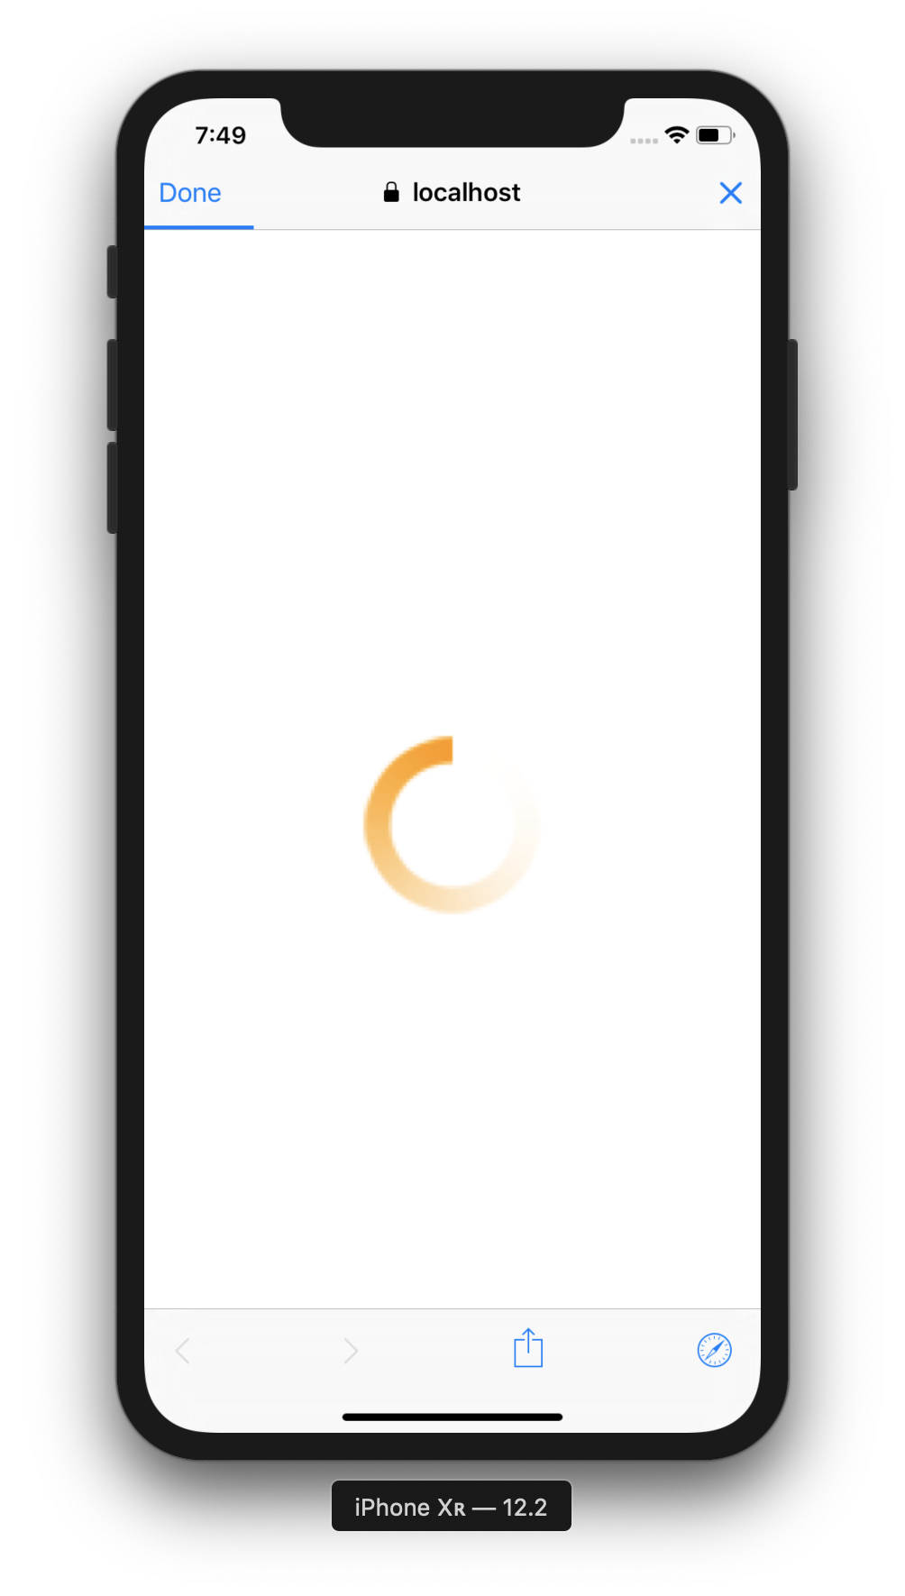
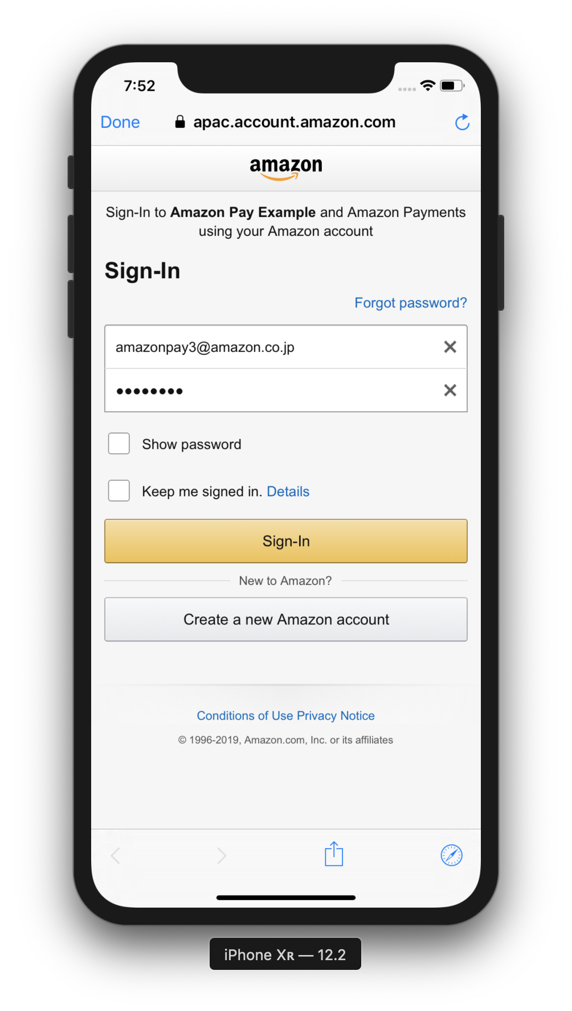
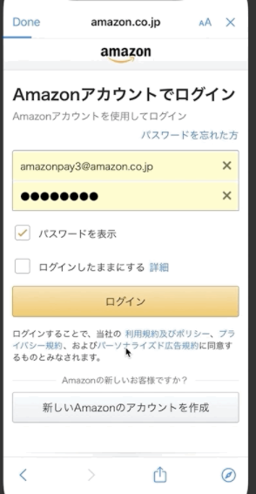
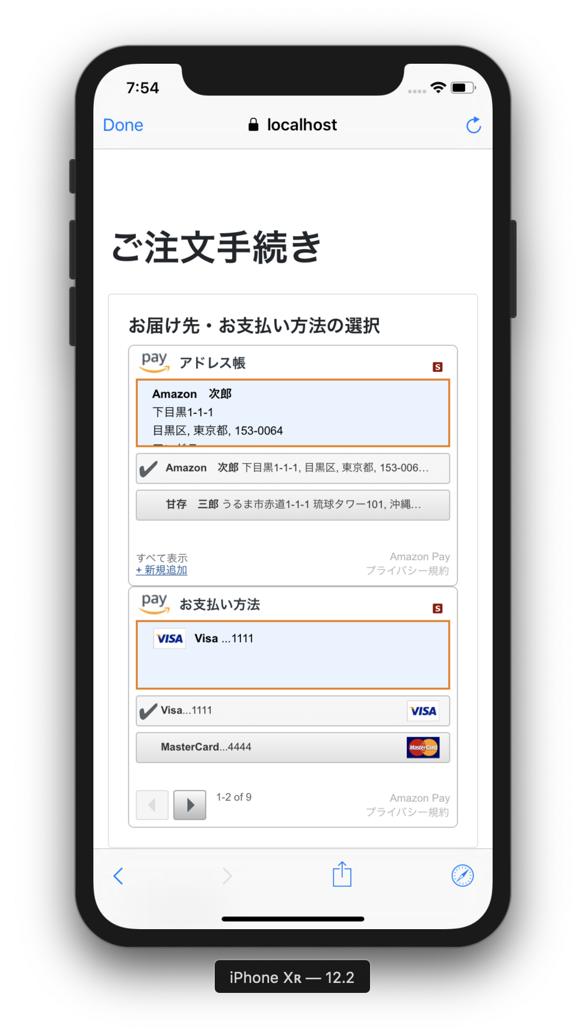
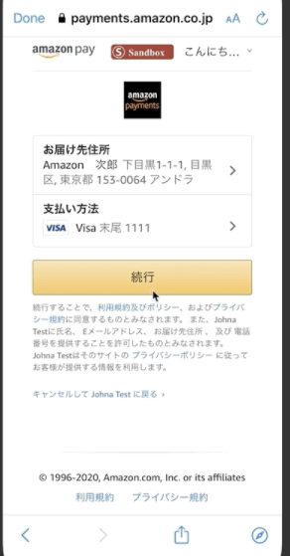
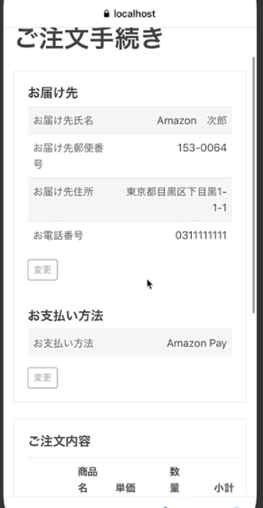
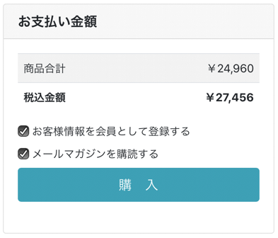
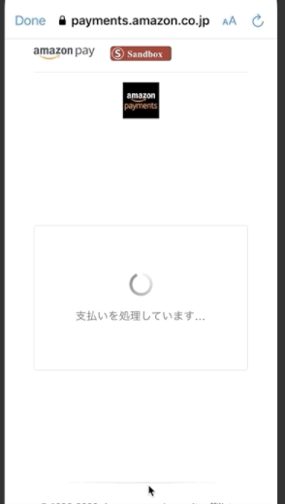

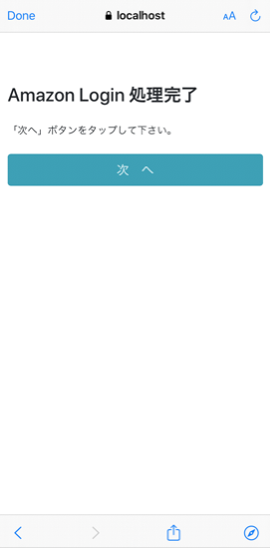
B
R
O
Universal Linksが発動した場合
W
S
E
R

Universal Linksが発動しなかった場合、
https://localhost:3443/static/next.html
にリダイレクト

 | https://localhost:3443/sample/cart
 | にアクセス

自動的にLogin画面に遷移

app.js: Cart Screen
cart.ejs
app.js: Checkout Review Screen
checkoutReview.ejs
app.js: App Login Screen
appLogin.ejs
app.js: Thanks Screen
thanks.ejs
S |  | https://localhost:3443/appLogin | https://localhost:3443/sample/checkoutReview?amazonCheckoutSessionId={id} |  | Checkout Session Update APIの | https://localhost:3443/sample/thanks
E |  | にアクセス |  | にアクセス | 戻り値のURLにアクセス | にアクセス
R
app.js: Checkout Session Update API
V
Amazon Pay APIでcheckoutSessionを取得
E
Amazon Pay APIでcheckoutSessionを更新
R

